３．九州における観光の現況
〔1〕 観光の状況
(1) 九州への外国人入国者数の推移

2021年の九州への外国人入国者数は、世界的な新型コロナウイルス感染症感染拡大による日本政府の徹底した水際対策の影響により、大幅な減少となり、約6千人となった。

（ｱ）月別外国人入国者数 |  |  |  | 上段：外国人入国者数 中段：特例上陸数 下段：特例上陸を含む外国人入国者数
 | １月 | ２月 | ３月 | ４月 | ５月 | ６月 | ７月 | ８月 | ９月 | １０月 | １１月 | １２月 | 合計
 | 274,060 | 263,341 | 255,279 | 279,724 | 262,195 | 260,257 | 272,741 | 268,954 | 254,716 | 281,025 | 284,629 | 298,772 | 3,255,693
2017 | 104,772 | 107,705 | 105,009 | 119,352 | 117,197 | 166,046 | 172,536 | 206,018 | 159,921 | 170,860 | 131,947 | 124,412 | 1,685,775
 | 378,832 | 371,046 | 360,288 | 399,076 | 379,392 | 426,303 | 445,277 | 474,972 | 414,637 | 451,885 | 416,576 | 423,184 | 4,941,468
 | 319,792 | 312,460 | 311,880 | 318,714 | 293,279 | 293,141 | 283,422 | 279,592 | 286,518 | 299,191 | 299,150 | 326,533 | 3,623,672
2018 | 128,712 | 124,862 | 88,744 | 106,016 | 110,792 | 134,855 | 171,550 | 162,445 | 135,012 | 127,085 | 104,752 | 97,792 | 1,492,617
 | 448,504 | 437,322 | 400,624 | 424,730 | 404,071 | 427,996 | 454,972 | 442,037 | 421,530 | 426,276 | 403,902 | 424,325 | 5,116,289
 | 343,560 | 332,586 | 332,421 | 313,208 | 298,443 | 299,689 | 266,205 | 192,670 | 161,164 | 183,043 | 187,171 | 197,110 | 3,107,270
2019 | 85,708 | 56,824 | 66,890 | 67,562 | 71,490 | 123,672 | 152,673 | 137,570 | 108,608 | 73,590 | 88,916 | 81,253 | 1,114,756
 | 429,268 | 389,410 | 399,311 | 380,770 | 369,933 | 423,361 | 418,878 | 330,240 | 269,772 | 256,633 | 276,087 | 278,363 | 4,222,026
 | 220,429 | 100,192 | 11,102 | 37 | 273 | 11 | 81 | 89 | 84 | 223 | 820 | 2,414 | 335,755
2020 | 69,058 | 0 | 0 | 0 | 0 | 0 | 0 | 0 | 0 | 0 | 0 | 0 | 69,058
 | 289,487 | 100,192 | 11,102 | 37 | 273 | 11 | 81 | 89 | 84 | 223 | 820 | 2,414 | 404,813
 | 2,129 | 191 | 349 | 352 | 264 | 261 | 453 | 191 | 400 | 458 | 630 | 441 | 6,119
2021 | 0 | 0 | 0 | 0 | 0 | 0 | 0 | 0 | 0 | 0 | 0 | 0 | 0
 | 2,129 | 191 | 349 | 352 | 264 | 261 | 453 | 191 | 400 | 458 | 630 | 441 | 6,119

(万人)
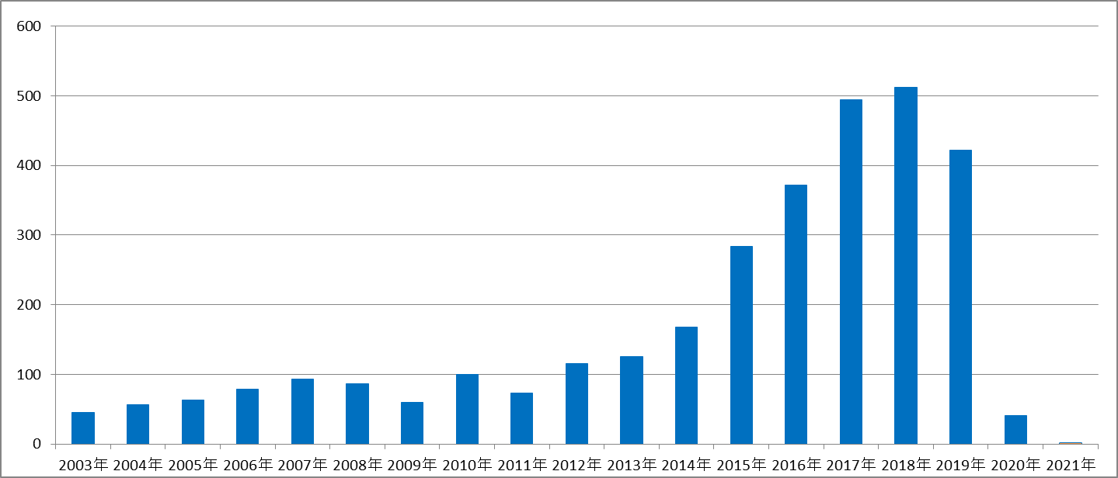

※１ 毎月のデータは月報から、年計は年報から転載しているため、月ごとの集計と一致しないこともある。 出典：法務省出入国管理等計

